Latihan 1
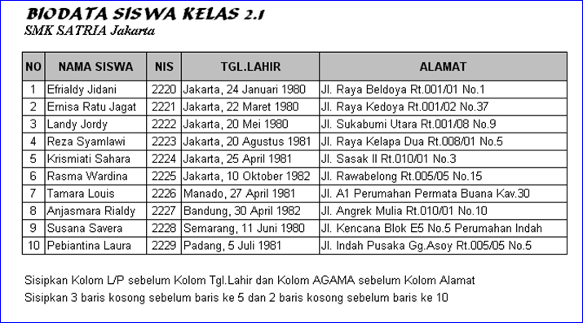

Latihan 2
Petunjuk:
1. Buat tabel Data nilai Siswa
2. Untuk nilai Akhir diisi dengan ketentuan: 75% dari nilai 1 dan 25% dari nilai 2
3. Jumlah Siswa diisikan dengan menghitung jumlah data dengan menggunakan fungsi counta
4. Total nilai akhir, nilai akhir terbesar dan nilai akhir terkecil dan rata-rata diisikan dengan menggunakan fungsi statistik
Data Nilai Siswa
No | NIS | NAMA | Nilai
 |  |  | Nilai 1 | Nilai 2 | Nilai Akhir
 |  |  | 75% | 25%
1 | 54110 | Yudianto | 65 | 87
2 | 54111 | Martini | 70 | 65
3 | 54112 | Kusmandar | 50 | 80
4 | 54113 | Sandyasa | 90 | 56
5 | 54114 | Agus Wijarnaka | 55 | 90
6 | 54115 | Maman nurdiansyah | 78 | 54
7 | 54116 | Ayu Diah Kirana Putri | 65 | 65
8 | 54117 | Santiyasa Putra | 76 | 89
9 | 54118 | Kumala Dewi | 89 | 90
10 | 54119 | Kusuma wardana | 90 | 80

 |  | Jumlah Siswa
 |  | Total Nilai Akhir
 |  | Nilai Akhir terbesar
 |  | Nilai Akhir terkecil
 |  | Rata-rata Nilai Akhir

Latihan 3
